1.รวม
โครงการภายใต้เป้าหมายแผนแม่บทย่อย: 180403 การจัดการขยะมูลฝอย มูลฝอยติดเชื้อ ของเสียอันตรายสารเคมีในภาคการเกษตรและการอุตสาหกรรมมีประสิทธิภาพมากขึ้น
กรุณา Log in เข้าระบบ eMENSCR ก่อนดำเนินการ Click ที่ link โครงการนั้น ๆ
หมายเหตุ : หากไม่ Login จะไม่สามารถดูรายละเอียดโครงการได้
โครงการที่ปรากฎเป็นโครงการที่ผ่านการอนุมัติจากผู้บริหาร (M7) ของหน่วยงานเท่านั้น (ข้อมูล ณ เดือนมิถุนายน 2566)

ชื่อโครงการ / การดำเนินงาน | ปีงบประมาณ | วันที่เริ่มต้นโครงการ | วันที่สิ้นสุดโครงการ | หน่วยงานระดับกองหรือเทียบเท่า | หน่วยงานระดับกรมหรือเทียบเท่า | หน่วยงานระดับกระทรวงหรือเทียบเท่า | ประเภทโครงการ | องค์ประกอบ | ปัจจัย
เพิ่มประสิทธิภาพโรงงานคัดแยกและรีไซเคิลซากผลิตภัณฑ์ไฟฟ้าและอิเล็กทรอนิกส์ | 2561 | มกราคม 2561 | ตุลาคม 2561 | กองยุทธศาสตร์และแผนงาน | กรมโรงงานอุตสาหกรรม | กระทรวงอุตสาหกรรม |  | 180403V01 | 180403V01F03 | 180403V01F03
ช่วยเหลือและติดตามการต่ออายุโรงงานที่ขาดการจัดการกากอุตสาหกรรม | 2561 | ธันวาคม 2560 | กันยายน 2561 | กองยุทธศาสตร์และแผนงาน | กรมโรงงานอุตสาหกรรม | กระทรวงอุตสาหกรรม |  | 180403V02 | 180403V02F02 | 180403V02F02
ศึกษาและจัดทำแผนแม่บทการจัดการสารเคมีและวัตถุอันตราย | 2561 | มกราคม 2561 | ตุลาคม 2561 | กองยุทธศาสตร์และแผนงาน | กรมโรงงานอุตสาหกรรม | กระทรวงอุตสาหกรรม |  | 180403V04 | 180403V04F06 | 180403V04F06
โครงการเตรียมความพร้อมพัฒนากองทุนสิ่งแวดล้อมให้มีความเป็นอิสระและเป็นเครื่องมือในการสนับสนุนการจัดการขยะ น้ำเสีย และของเสียอันตราย | 2561 | ตุลาคม 2560 | กันยายน 2565 | กองบริหารกองทุนสิ่งแวดล้อม | สำนักงานนโยบายและแผนทรัพยากรธรรมชาติและสิ่งแวดล้อม | กระทรวงทรัพยากรธรรมชาติและสิ่งแวดล้อม |  | 180403V04 | 180403V04F06 | 180403V04F06
โครงการเพิ่มประสิทธิภาพการดำเนินงานแผนปฏิบัติการเพื่อการจัดการคุณภาพสิ่งแวดล้อมในระดับจังหวัด | 2561 | พฤศจิกายน 2560 | กันยายน 2565 | กองยุทธศาสตร์และแผนงาน | สำนักงานนโยบายและแผนทรัพยากรธรรมชาติและสิ่งแวดล้อม | กระทรวงทรัพยากรธรรมชาติและสิ่งแวดล้อม |  | 180403V01 | 180403V01F04 | 180403V01F04
อนุรักษ์พลังงาน และใส่ใจสิ่งแวดล้อม | 2561 | ตุลาคม 2560 | มีนาคม 2561 | สำนักงานอธิการบดี | มหาวิทยาลัยราชภัฏเชียงราย | กระทรวงการอุดมศึกษา วิทยาศาสตร์ วิจัยและนวัตกรรม |  | 180403V01 | 180403V01F02 | 180403V01F02
โครงการป้องกันและแก้ไขปัญหามลพิษจากขยะมูลฝอยและของเสียอันตราย | 2561 | ตุลาคม 2560 | กันยายน 2564 | สำนักจัดการกากของเสียและสารอันตราย | กรมควบคุมมลพิษ | กระทรวงทรัพยากรธรรมชาติและสิ่งแวดล้อม |  | 180403V01 | 180403V01F01 | 180403V01F01
โครงการป้องกันและแก้ไขปัญหามลพิษจากสารอันตราย | 2561 | ตุลาคม 2560 | กันยายน 2564 | สำนักจัดการกากของเสียและสารอันตราย | กรมควบคุมมลพิษ | กระทรวงทรัพยากรธรรมชาติและสิ่งแวดล้อม |  | 180403V01 | 180403V01F01 | 180403V01F01
การศึกษาการเพิ่มมูลค่าการผลิตทรัพยากรและศักยภาพการกักเก็บสารมลพิษของป่าชายเลนและป่าชายฝั่ง | 2561 | ตุลาคม 2560 | กันยายน 2565 | สำนักอนุรักษ์ทรัพยากรป่าชายเลน | กรมทรัพยากรทางทะเลและชายฝั่ง | กระทรวงทรัพยากรธรรมชาติและสิ่งแวดล้อม |  | 180403V04 | 180403V04F01 | 180403V04F01
โครงการพัฒนาศักยภาพอุตสาหกรรมด้วยการเสริมสร้างองค์ความรู้นวัตกรรมเทคโนโลยีการผลิต กิจกรรมพัฒนาสร้างสรรค์นวัตกรรมใหม่จากวัสดุที่ไม่ใช้แล้ว โดยเทคโนโลยีการผลิตที่สะอาด(Pre Innovation) | 2561 | ตุลาคม 2560 | กันยายน 2561 | สำนักงานอุตสาหกรรมจังหวัดปราจีนบุรี | สำนักงานปลัดกระทรวงอุตสาหกรรม(ราชการบริหารส่วนภูมิภาค) | กระทรวงอุตสาหกรรม |  | 180403V04 | 180403V04F01 | 180403V04F01
โครงการพัฒนาต้นแบบการเลี้ยงโค - กระบือ เพื่อผลิตก๊าซชีวภาพพลังงานทดแทนอย่างยั่งยืน | 2561 | ตุลาคม 2560 | กันยายน 2561 | สำนักพัฒนาอาหารสัตว์ (สอส.) | กรมปศุสัตว์ | กระทรวงเกษตรและสหกรณ์ |  | 180403V04 | 180403V04F02 | 180403V04F02
ซ่อมใหญ่เรือ (จท.1303 จท.803 เรือเด่นสุทธิ เรือชลธารานุรักษ์ เรือรักษ์ธารา) กรุงเทพมหานคร จำนวน 5 ลำ | 2562 | ตุลาคม 2561 | กันยายน 2562 | สำนักความปลอดภัยและสิ่งแวดล้อมทางน้ำ | กรมเจ้าท่า | กระทรวงคมนาคม |  | 180403V03 | 180403V03F01 | 180403V03F01
โครงการประเมินความสำเร็จการดำเนินงานตามยุทธศาสตร์การจัดการสารเคมีแห่งชาติ ฉบับที่ 4 | 2562 | ตุลาคม 2561 | สิงหาคม 2562 | กองแผนงานและวิชาการ | สำนักงานคณะกรรมการอาหารและยา | กระทรวงสาธารณสุข |  | 180403V04 | 180403V04F06 | 180403V04F06
โครงการพัฒนาสร้างสรรค์นวัตกรรมใหม่จากวัสดุที่ไม่ใช้แล้ว โดยเทคโนโลยีึการผลิตที่สะอาด 3R | 2562 | ตุลาคม 2561 | มิถุนายน 2562 | สำนักงานอุตสาหกรรมจังหวัดปราจีนบุรี | สำนักงานปลัดกระทรวงอุตสาหกรรม(ราชการบริหารส่วนภูมิภาค) | กระทรวงอุตสาหกรรม |  | 180403V03 | 180403V03F03 | 180403V03F03
โครงการการบูรณาการความรู้ทางวิศวกรรมโยธาเพื่อพัฒนาวัดปัญญานันทาราม ระยะที่ 2 | 2562 | กุมภาพันธ์ 2562 | กุมภาพันธ์ 2562 | คณะวิศวกรรมศาสตร์ | มหาวิทยาลัยเทคโนโลยีราชมงคลธัญบุรี | กระทรวงการอุดมศึกษา วิทยาศาสตร์ วิจัยและนวัตกรรม |  | 180403V01 | 180403V01F02 | 180403V01F02
โครงการพัฒนาและยกระดับผู้ประกอบการจัดการของเสียอันตรายภาคอุตสาหกรรม | 2562 | มีนาคม 2562 | ธันวาคม 2562 | กองบริหารจัดการกากอุตสาหกรรม | กรมโรงงานอุตสาหกรรม | กระทรวงอุตสาหกรรม |  | 180403V01 | 180403V01F04 | 180403V01F04
เพิ่มประสิทธิภาพโรงงานคัดแยกและรีไซเคิลซากผลิตภัณฑ์และอิเล็กทรอนิกส์ | 2562 | กุมภาพันธ์ 2562 | ตุลาคม 2562 | กองบริหารจัดการกากอุตสาหกรรม | กรมโรงงานอุตสาหกรรม | กระทรวงอุตสาหกรรม |  | 180403V01 | 180403V01F03 | 180403V01F03
โครงการพัฒนาศักยภาพการใช้ประโยชน์กากของเสีย | 2562 | ธันวาคม 2561 | กันยายน 2562 | กองบริหารจัดการกากอุตสาหกรรม | กรมโรงงานอุตสาหกรรม | กระทรวงอุตสาหกรรม |  | 180403V01 | 180403V01F02 | 180403V01F02
โครงการปรับปรุงและพัฒนาระบบสารสนเทศการจัดการกากของเสียอุตสาหกรรม | 2562 | เมษายน 2562 | มกราคม 2563 | กองบริหารจัดการกากอุตสาหกรรม | กรมโรงงานอุตสาหกรรม | กระทรวงอุตสาหกรรม |  | 180403V04 | 180403V04F06 | 180403V04F06
โครงการช่วยเหลือและติดตามโรงงานที่ขาดการจัดการกากอุตสาหกรรม | 2562 | มกราคม 2562 | กันยายน 2562 | กองบริหารจัดการกากอุตสาหกรรม | กรมโรงงานอุตสาหกรรม | กระทรวงอุตสาหกรรม |  | 180403V03 | 180403V03F01 | 180403V03F01
โครงการบริการวิชาการเพื่อส่งเสริมการจัดการทรัพยากรธรรมชาติ สิ่งแวดล้อมและพลังงาน (2562) | 2562 | ตุลาคม 2561 | กันยายน 2562 | มหาวิทยาลัยอุบลราชธานี | มหาวิทยาลัยอุบลราชธานี | กระทรวงการอุดมศึกษา วิทยาศาสตร์ วิจัยและนวัตกรรม |  | 180403V01 | 180403V01F02 | 180403V01F02
สร้างวินัยและการมีส่วนร่วมของคนในชาติมุ่งสู่การจัดการขยะและสิ่งแวดล้อมที่ยั่งยืน | 2562 | ตุลาคม 2561 | กันยายน 2562 | กองส่งเสริมและเผยแพร่ | กรมส่งเสริมคุณภาพสิ่งแวดล้อม | กระทรวงทรัพยากรธรรมชาติและสิ่งแวดล้อม |  | 180403V04 | 180403V04F03 | 180403V04F03
โครงการธนาคารขยะรีไซเคิล มหาวิทยาลัยศรีนครินทรวิโรฒ องครักษ์ (ปีที่ 4) | 2562 | ธันวาคม 2561 | มิถุนายน 2562 | ส่วนแผนและยุทธศาสตร์ | มหาวิทยาลัยศรีนครินทรวิโรฒ | กระทรวงการอุดมศึกษา วิทยาศาสตร์ วิจัยและนวัตกรรม |  | 180403V01 | 180403V01F03 | 180403V01F03
โครงการงานวิจัยรูปแบบการมีส่วนร่วมการจัดการขยะมูลฝอยที่เหมาะสม ของนิสิตมหาวิทยาลัยศรีนครินทรวิโรฒ องครักษ์ | 2562 | ธันวาคม 2561 | มิถุนายน 2562 | ส่วนแผนและยุทธศาสตร์ | มหาวิทยาลัยศรีนครินทรวิโรฒ | กระทรวงการอุดมศึกษา วิทยาศาสตร์ วิจัยและนวัตกรรม |  | 180403V04 | 180403V04F05 | 180403V04F05
โครงการพัฒนาและถ่ายทอดเทคโนโลยีพลังงานและนวัตกรรมเพื่อชุมชน | 2562 | พฤศจิกายน 2561 | มิถุนายน 2562 | ส่วนแผนและยุทธศาสตร์ | มหาวิทยาลัยศรีนครินทรวิโรฒ | กระทรวงการอุดมศึกษา วิทยาศาสตร์ วิจัยและนวัตกรรม |  | 180403V04 | 180403V04F01 | 180403V04F01
โครงการสนับสนุนการพัฒนาเมืองมหาวิทยาลัยสีเขียวแห่งความสุข | 2562 | ตุลาคม 2561 | กันยายน 2562 | ส่วนแผนงานและยุทธศาสตร์ | มหาวิทยาลัยวลัยลักษณ์ | กระทรวงการอุดมศึกษา วิทยาศาสตร์ วิจัยและนวัตกรรม |  | 180403V04 | 180403V04F03 | 180403V04F03
ขยะให้ชีวิตเป็นมิตรกับสิ่งแวดล้อม ปี 2562 | 2562 | ตุลาคม 2561 | กันยายน 2562 | สำนักงานศึกษาธิการจังหวัดอุตรดิตถ์ | สำนักงานปลัดกระทรวงศึกษาธิการ | กระทรวงศึกษาธิการ |  | 180403V01 | 180403V01F02 | 180403V01F02
แผนงานบูรณาการพัฒนาเมืองอุตสาหกรรมเชิงนิเวศและการจัดการมลพิษและสิ่งแวดล้อม | 2562 | ตุลาคม 2561 | กันยายน 2562 | กองยุทธศาสตร์และแผนงาน (กยผ.) | กรมส่งเสริมการปกครองท้องถิ่น | กระทรวงมหาดไทย |  | 180403V01 | 180403V01F02 | 180403V01F02
โครงการประสานความร่วมมือในการกำกับติดตามการดำเนินงานตามแผนจัดการขยะมูลฝอยและของเสียอันตรายในพื้นที่จังหวัด | 2562 | กันยายน 2562 | ตุลาคม 2563 | สำนักงานทรัพยากรธรรมชาติและสิ่งแวดล้อมจังหวัด สกลนคร | สำนักงานปลัดกระทรวงทรัพยากรธรรมชาติและสิ่งแวดล้อม | กระทรวงทรัพยากรธรรมชาติและสิ่งแวดล้อม |  | 180403V04 | 180403V04F04 | 180403V04F04
โครงการเฝ้าระวังด้านปศุสัตว์เพื่อแก้ไขปัญหาลุ่มน้ำวิกฤต | 2563 | ตุลาคม 2562 | กันยายน 2565 | สำนักพัฒนาระบบและรับรองมาตรฐานสินค้าปศุสัตว์ (สพส.) | กรมปศุสัตว์ | กระทรวงเกษตรและสหกรณ์ |  | 180403V03 | 180403V03F01 | 180403V03F01
โครงการสนับสนุนเงินกองทุนสิ่งแวดล้อมเพื่อแก้ไขปัญหาสิ่งแวดล้อม | 2563 | ตุลาคม 2562 | กันยายน 2565 | กองบริหารกองทุนสิ่งแวดล้อม | สำนักงานนโยบายและแผนทรัพยากรธรรมชาติและสิ่งแวดล้อม | กระทรวงทรัพยากรธรรมชาติและสิ่งแวดล้อม |  | 180403V02 | 180403V02F01 | 180403V02F01
โครงการสร้างวินัยและการมีส่วนร่วมของคนในชาติ มุ่งสู่การจัดการขยะที่ยั่งยืน | 2563 | ตุลาคม 2562 | กันยายน 2563 | กองส่งเสริมและเผยแพร่ | กรมส่งเสริมคุณภาพสิ่งแวดล้อม | กระทรวงทรัพยากรธรรมชาติและสิ่งแวดล้อม |  | 180403V04 | 180403V04F03 | 180403V04F03
...

2.เรียง VC
 |  | โครงการภายใต้เป้าหมายแผนแม่บทย่อย: 180403 การจัดการขยะมูลฝอย มูลฝอยติดเชื้อ ของเสียอันตรายสารเคมีในภาคการเกษตรและการอุตสาหกรรมมีประสิทธิภาพมากขึ้น
กรุณา Log in เข้าระบบ eMENSCR ก่อนดำเนินการ Click ที่ link โครงการนั้น ๆ
หมายเหตุ : หากไม่ Login จะไม่สามารถดูรายละเอียดโครงการได้
โครงการที่ปรากฎเป็นโครงการที่ผ่านการอนุมัติจากผู้บริหาร (M7) ของหน่วยงานเท่านั้น (ข้อมูล ณ เดือนมิถุนายน 2566)

องค์ประกอบ | ปัจจัย | ชื่อโครงการ / การดำเนินงาน | ปีงบประมาณ | วันที่เริ่มต้นโครงการ | วันที่สิ้นสุดโครงการ | หน่วยงานระดับกองหรือเทียบเท่า | หน่วยงานระดับกรมหรือเทียบเท่า | หน่วยงานระดับกระทรวงหรือเทียบเท่า | ประเภทโครงการ
180403V01 | 180403V01F01 | โครงการป้องกันและแก้ไขปัญหามลพิษจากขยะมูลฝอยและของเสียอันตราย | 2561 | ตุลาคม 2560 | กันยายน 2564 | สำนักจัดการกากของเสียและสารอันตราย | กรมควบคุมมลพิษ | กระทรวงทรัพยากรธรรมชาติและสิ่งแวดล้อม
180403V01 | 180403V01F01 | โครงการป้องกันและแก้ไขปัญหามลพิษจากสารอันตราย | 2561 | ตุลาคม 2560 | กันยายน 2564 | สำนักจัดการกากของเสียและสารอันตราย | กรมควบคุมมลพิษ | กระทรวงทรัพยากรธรรมชาติและสิ่งแวดล้อม
180403V01 | 180403V01F01 | โครงการรณรงค์การลดและแยกขยะมูลฝอยในสำนักงานศึกษาธิการจังหวัดพระนครศรีอยุธยา ปีงบประมาณ 2563 | 2563 | ตุลาคม 2562 | กันยายน 2563 | สำนักงานศึกษาธิการจังหวัดพระนครศรีอยุธยา | สำนักงานปลัดกระทรวงศึกษาธิการ | กระทรวงศึกษาธิการ
180403V01 | 180403V01F01 | โครงการประสานความร่วมมือในการกำกับติดตามการดำเนินงาน ตามแผนจัดการขยะมูลฝอยและของเสียอันตรายในพื้นที่จังหวัดเชียงราย ประจำปี 2563 | 2563 | ตุลาคม 2562 | กันยายน 2563 | สำนักงานทรัพยากรธรรมชาติและสิ่งแวดล้อมจังหวัด เชียงราย | สำนักงานปลัดกระทรวงทรัพยากรธรรมชาติและสิ่งแวดล้อม | กระทรวงทรัพยากรธรรมชาติและสิ่งแวดล้อม
180403V01 | 180403V01F01 | โครงการ ลด คัดแยกขยะมูลฝอย และรักษาความสะอาดในสถานที่ทำงาน ประจำปีงบประมาณ 2563 | 2563 | มกราคม 2563 | กันยายน 2563 | สำนักงานศึกษาธิการจังหวัดลำปาง | สำนักงานปลัดกระทรวงศึกษาธิการ | กระทรวงศึกษาธิการ
180403V01 | 180403V01F01 | โครงการส่งเสริมสนับสนุนการคัดแยกขยะมูลฝอย จังหวัดระยอง | 2563 | กรกฎาคม 2563 | กันยายน 2563 | สำนักงานทรัพยากรธรรมชาติและสิ่งแวดล้อมจังหวัด ระยอง | สำนักงานปลัดกระทรวงทรัพยากรธรรมชาติและสิ่งแวดล้อม | กระทรวงทรัพยากรธรรมชาติและสิ่งแวดล้อม
180403V01 | 180403V01F01 | โครงการรณรงค์สร้างวินัย ใส่ใจการจัดการขยะ จังหวัดระยอง | 2563 | กรกฎาคม 2563 | กันยายน 2563 | สำนักงานทรัพยากรธรรมชาติและสิ่งแวดล้อมจังหวัด ระยอง | สำนักงานปลัดกระทรวงทรัพยากรธรรมชาติและสิ่งแวดล้อม | กระทรวงทรัพยากรธรรมชาติและสิ่งแวดล้อม
180403V01 | 180403V01F01 | เมืองเชียงรายเมืองสะอาด เป็นมิตรสิ่งแวดล้อมแบบบูรณาการ | 2564 | ตุลาคม 2563 | กันยายน 2564 | สำนักงานทรัพยากรธรรมชาติและสิ่งแวดล้อมจังหวัด เชียงราย | สำนักงานปลัดกระทรวงทรัพยากรธรรมชาติและสิ่งแวดล้อม | กระทรวงทรัพยากรธรรมชาติและสิ่งแวดล้อม
...

3.Pivot VC
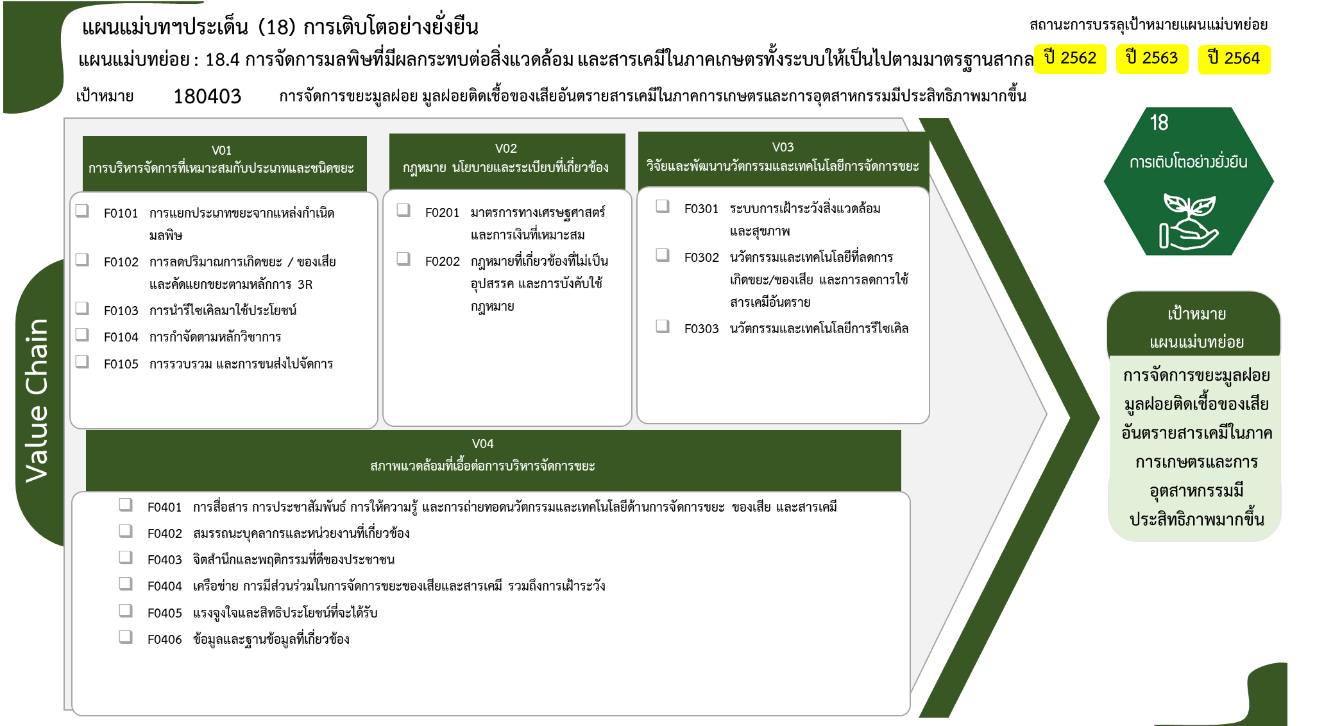
...
2562 | 2563 | 2564 | 2565 | 2566 | รวมจำนวนโครงการทั้งหมด
8 | 59 | 59 | 56 |  | 187
 | 5 | 6 | 11 |  | 24
5 | 48 | 42 | 32 |  | 128
2 |  |  |  |  | 3
24 โครงการ
5 โครงการ
7 โครงการ
1 | 3 | 9 | 12 |  | 26
 | 3 | 2 | 1 |  | 6
128 โครงการ
3 โครงการ
5 โครงการ
2 โครงการ
 | 1 | 1 | 7 |  | 10
26 โครงการ
 | 1 |  | 4 |  | 5
6 โครงการ
2 โครงการ
 |  | 1 | 3 |  | 5
3 | 6 | 1 |  | 1 | 11
2 | 4 |  |  | 1 | 7
 | 2 |  |  |  | 2
16 โครงการ
1 |  | 1 |  |  | 2
2 โครงการ
14 โครงการ
7 | 19 | 15 | 6 |  | 52
15 โครงการ
1 | 4 | 6 | 3 |  | 16
1 โครงการ
4 โครงการ
รวมทั้งสิ้น 260 โครงการ
 |  | 1 |  |  | 2
2 | 7 | 3 | 2 |  | 14
1 | 8 | 5 | 1 |  | 15
1 |  |  |  |  | 1
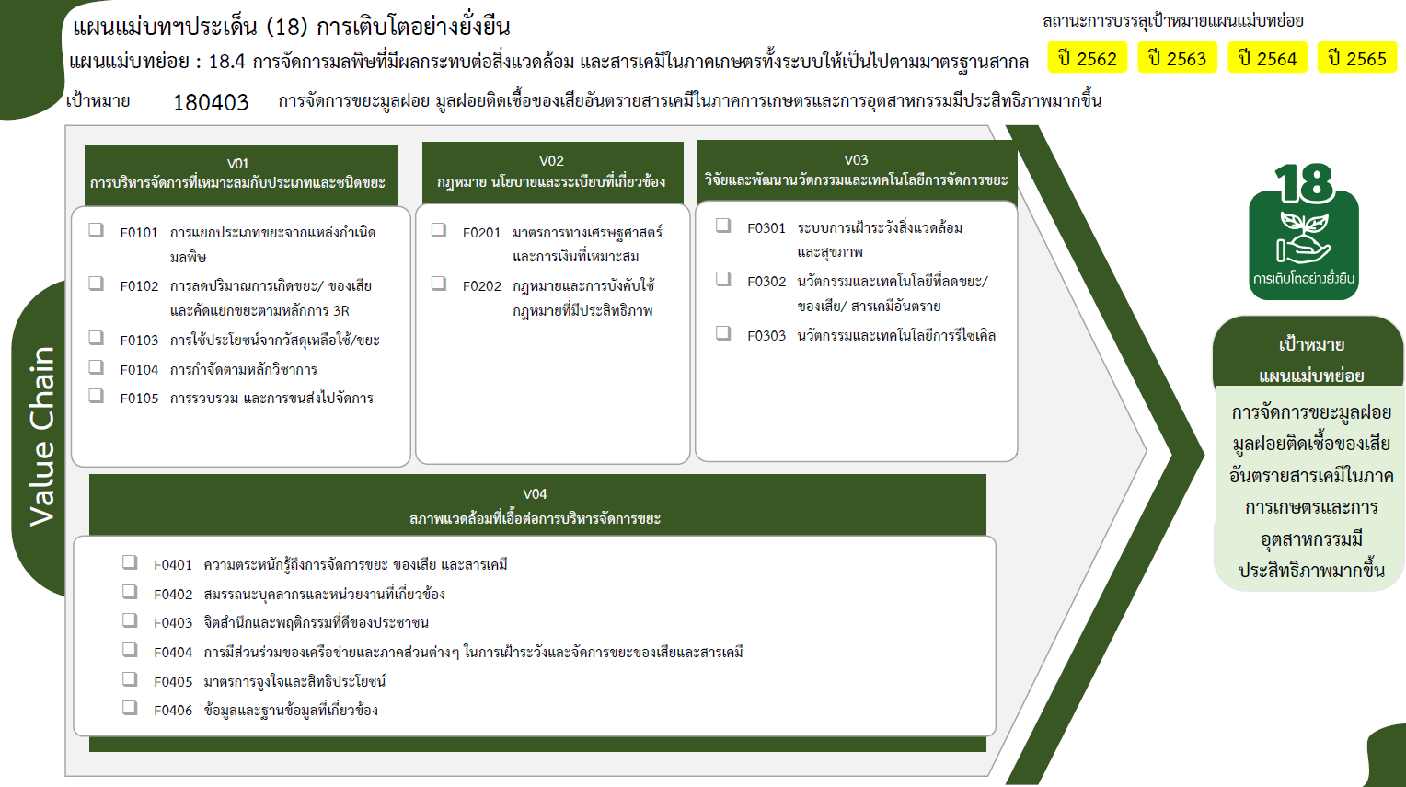
2 |  |  |  |  | 4
18 | 85 | 76 | 69 | 1 | 260

24 โครงการ
5 โครงการ
7 โครงการ
128 โครงการ
2 โครงการ
3 โครงการ
5 โครงการ
26 โครงการ
2 โครงการ
6 โครงการ

16 โครงการ
14 โครงการ
2 โครงการ
15 โครงการ
รวมทั้งสิ้น 260 โครงการ
1 โครงการ
4 โครงการ

